关系图
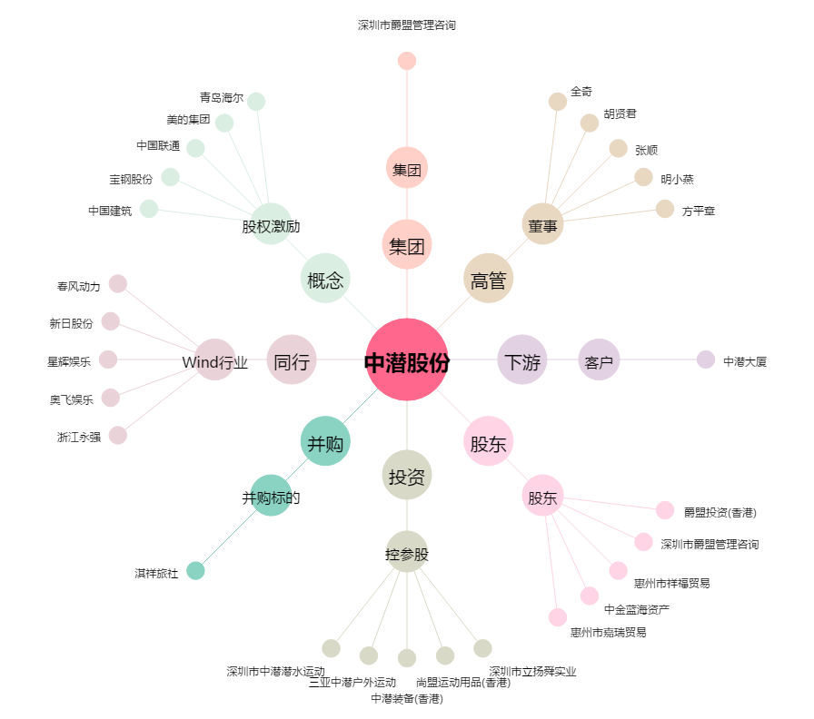
中潜股份[300526.SZ] - 关系概览图

